MODIFICACION
 |  |  |  |  |  |  |  | Código: SA/DRH/FR/19 Revisión: 03
 |  |  |  |  |  |  |  |  | Fecha de actualización: 15-07-2025
 |  |  | FONDO DE AHORRO DEL PERSONAL
 |  | DEL INSTITUTO ELECTORAL DE LA CIUDAD DE MÉXICO

 | CÉDULA DE MODIFICACIÓN DE APORTACIONES AL FONDO DE AHORRO 2025

1. DATOS PERSONALES

 | NOMBRE(*):
 |  | PRIMER APELLIDO (*) |  |  |  | SEGUNDO APELLIDO(*)

 |  |  |  | NOMBRE(S)(*)

 | DOMICILIO(*):
 |  |  |  | CALLE(*) |  |  | NÚMERO(*)

 | COLONIA(*) |  | ALCALDÍA O MUNICIPIO (*) |  |  | CIUDAD(*) | CÓDIGO POSTAL(*)

2. DATOS LABORALES

 | UNIDAD ADMINISTRATIVA DE ADSCRIPCIÓN(*):

 | PUESTO(*): |  |  | TELÉFONO(*): |  |  | NUM. EMPLEADO(*):

3. MODIFICACIÓN DE APORTACIÓN

 | EXPRESAMENTE MANIFIESTO MI VOLUNTAD PARA MODIFICAR EL PORCENTAJE DE MI APORTACIÓN AL FONDO DE AHORRO DE LOS TRABAJADORES DEL INSTITUTO ELECTORAL DE LA CIUDAD DE MÉXICO; DOY MI CONSENTIMIENTO PARA QUE LA PRÓXIMA QUINCENA SE MODIFIQUE LA RETENCIÓN DE MI SUELDO POR LA CANTIDAD SEÑALADA CON UNA "X" COMO MI APORTACIÓN A DICHO FONDO.

APORTACIÓN POR EL PERIODO ENERO-DICIEMBRE
En caso de que la cantidad que elegí rebase el 13% de mí salario, autorizo me sea descontado el impuesto sobre la renta correspondiente al excedente.
 | (1) % |  | APORTACIÓN QUINCENAL(*) |  | APORTACIÓN MENSUAL(*)
1 | 3.25 |  | $558.91 |  | $1,117.82
2 | 6.50 |  | $1,117.82 |  | $2,235.64
3 | 13.00 |  | $2,235.64 |  | $4,471.28

4. MODIFICACIÓN DE BENEFICIARIOS
NOMBRE(*)
FECHA DE
NACIMIENTO(*)
DOMICILIO(*)
PARENTESCO(*)
%

 | SE RECOMIENDA COMUNICAR LA DESIGNACIÓN A SU(S) BENEFICIARIO(S)

 |  |  |  | QUINCENA DE INICIO DE |  |  | FIRMA DE CONSENTIMIENTO
 | FECHA DE SOLICITUD(*) |  |  | DESCUENTO (*) |  |  | DEL TRABAJADOR (*)

De conformidad con el Reglamento del Fondo de Ahorro del Personal del Instituto Electoral de la Ciudad de México, sólo se podrá modificar el porcentaje de aportación una vez durante el ejercicio.
Nota 1: El porcentaje de la aportación está relacionado con el Valor de la Unidad de Medida y Actualización.

 |  |  |  |  |  |  |  | Documento de referencia: SA/DRH/MN/01

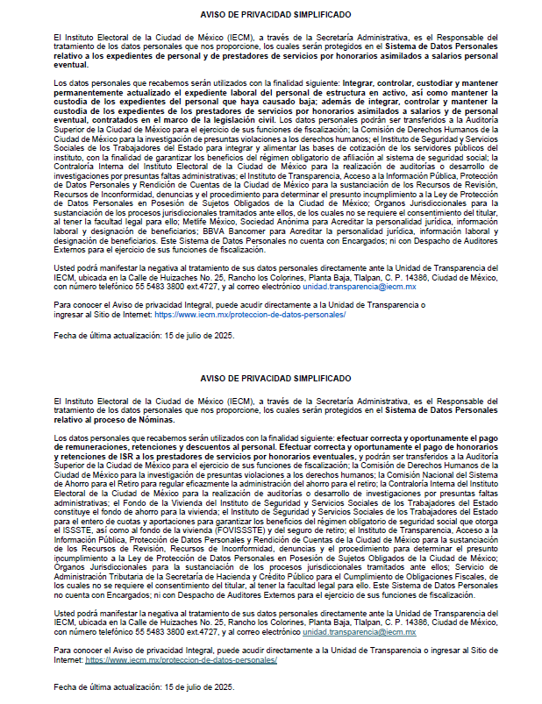

 |  |  |  |  |  |  |  | Documento de referencia: SA/DRH/MN/01

